Sheet1
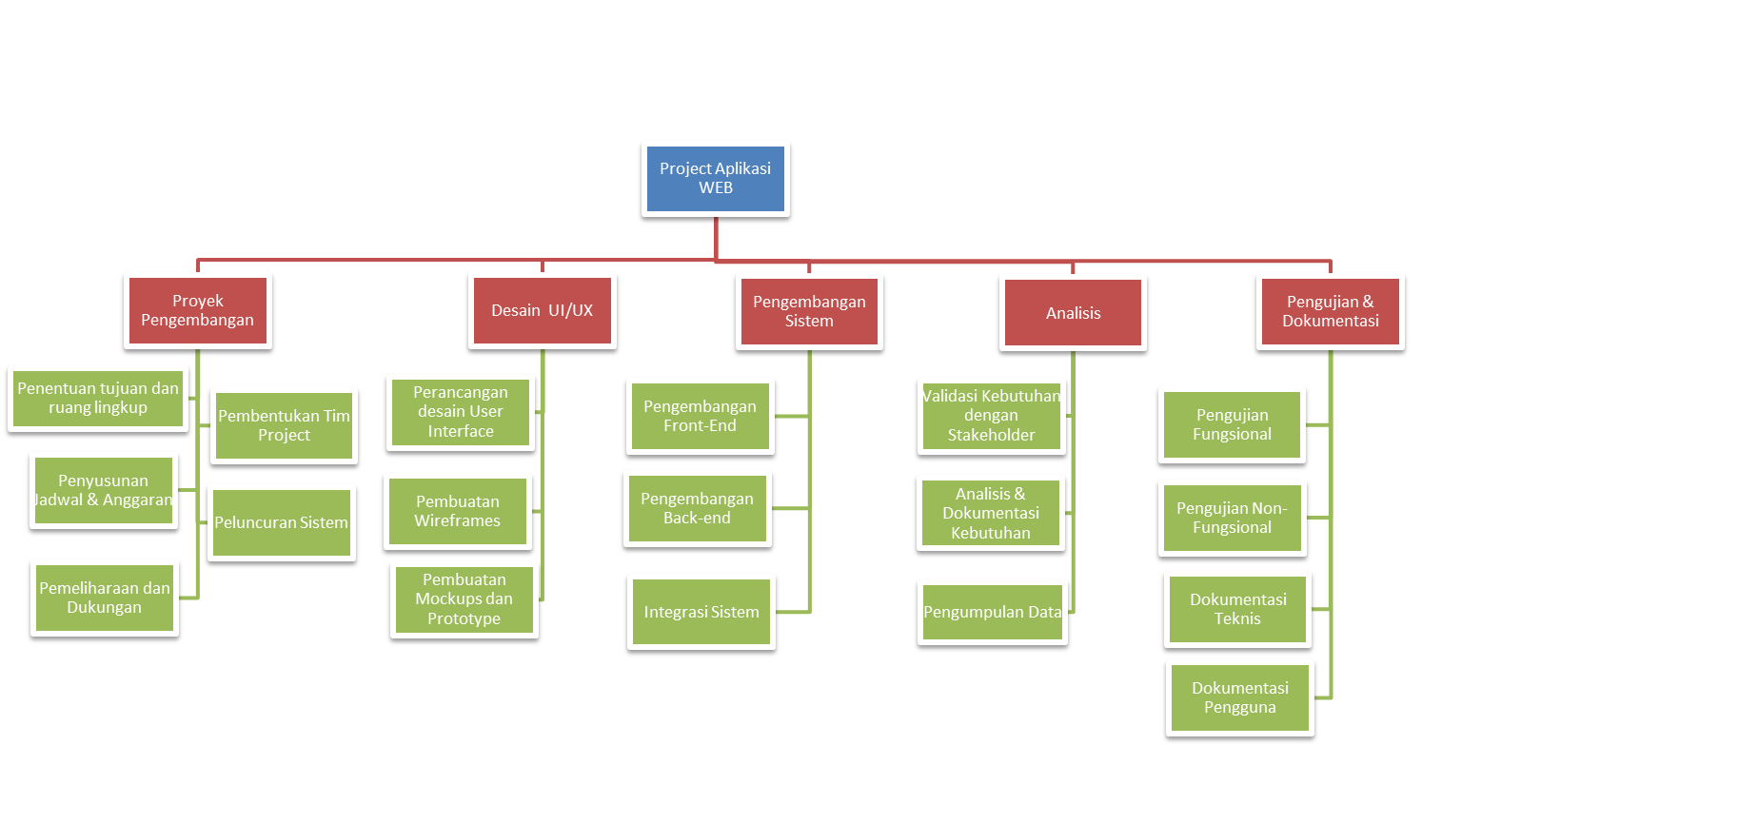
Tahapan | Tugas | Pelaksana
Proyek Pengembangan SI
 | Penentuan Tujuan dan Ruang Lingkup | Leader
 | Pembentukan Tim Proyek | Leader
 | Penyusunan Jadwal dan Anggaran | Leader
Desain UI/UX
 | Perancangan desain user interface | UI/UX Designer
 | Pembuatan Wireframes | UI/UX Designer
 | Pembuatan Mockups dan Prototipe | UI/UX Designer
Pengembangan Sistem
 | Pengembangan Front-end | Programmer
 | Pengembangan Back-end | Programmer
 | Integrasi Sistem | Programmer
Analisis
 | Pengumpulan Data | Analis
 | Analisis dan Dokumentasi Kebutuhan | Analis
 | Validasi Kebutuhan dengan Stakeholder | Analis
Pengujian dan Dokumentasi
 | Pengujian Fungsional | Tester/Dokumentator
 | Pengujian Non-Fungsional | Tester/Dokumentator
 | Dokumentasi Teknis | Tester/Dokumentator
 | Dokumentasi Pengguna | Tester/Dokumentator
Peluncuran dan Pemeliharaan
 | Peluncuran Sistem | Leader
 | Pelatihan Pengguna | Leader
 | Pemeliharaan dan Dukungan | Leader

